105쪽 심화문제 1-5번
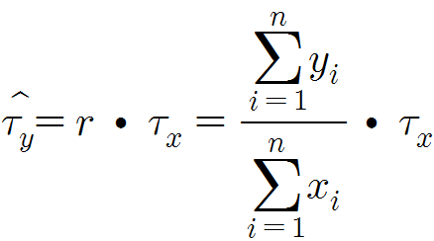
교재 105쪽 심화문제 1-3

표준산업분류 | 2005년 수익 | 2010년 수익
목재 | 21 | 26
전기, 전자 장비 | 63 | 91
자동차 | 35 | 47
식료 | 60 | 70
섬유 | 16 | 17
화학 | 50 | 76

